关系图
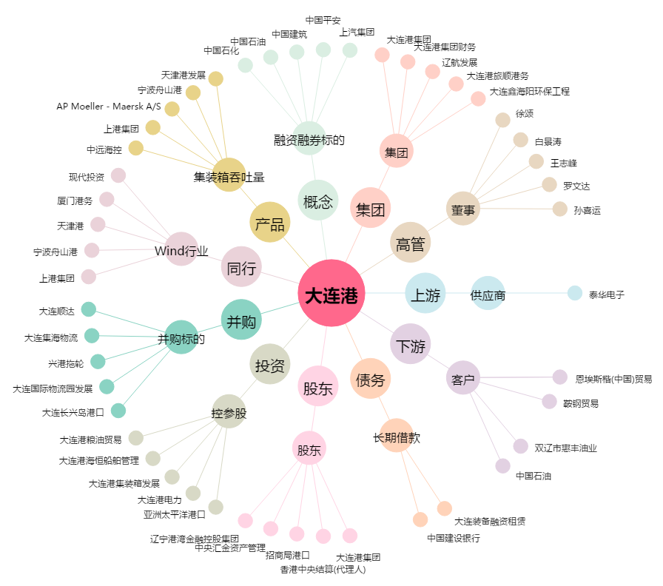
大连港[601880.SH] - 关系概览图

